Kontohändelser FF
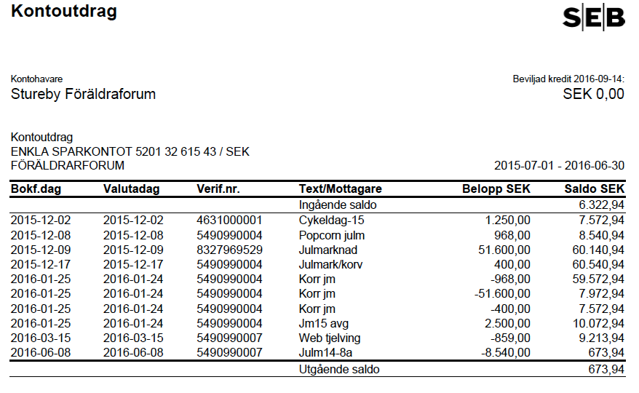

Kontohändelser Cykel- o julmark
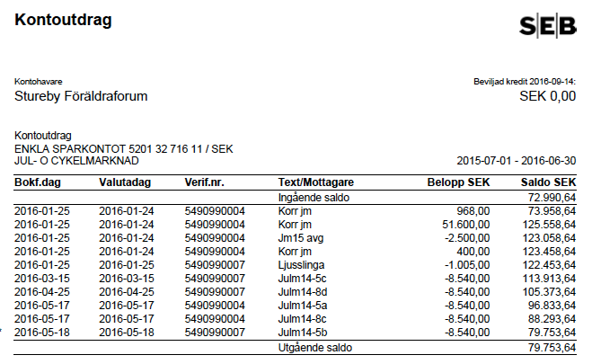

Kontohändelser aktivitetsfonden
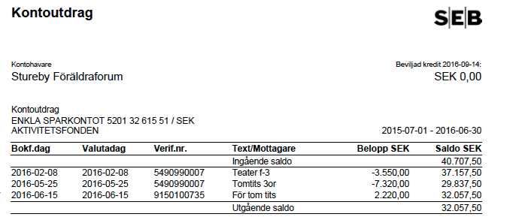

Kontohändelser Skutanfonden
